Sheet1
 | Total Geral | Total de Até 14 anos | Até 14 anos |  |  | Total de 15 a 17 anos | 15 a 17 anos |  |  | Total de 18 a 19 anos | 18 a 19 anos |  |  | Total de 20 a 24 anos | 20 a 24 anos |  |  |  | Total de 25 a 29 anos | 25 a 29 anos |  |  |  | Total de 30 a 34 anos | 30 a 34 anos |  |  |  | Total de 35 a 39 anos | 35 a 39 anos |  |  |  | Total de 40 anos ou mais | 40 anos ou mais
Localidade da Escola |  |  | Estadual | Municipal | Privada |  | Estadual | Municipal | Privada |  | Estadual | Municipal | Privada |  | Federal | Estadual | Municipal | Privada |  | Federal | Estadual | Municipal | Privada |  | Federal | Estadual | Municipal | Privada |  | Federal | Estadual | Municipal | Privada |  | Federal | Estadual | Municipal | Privada
Salvador | 81,710 | 284 | 80 | 185 | 19 | 9,468 | 5,303 | 4,053 | 112 | 14,638 | 12,557 | 1,846 | 235 | 15,875 | 3 | 13,652 | 1,731 | 489 | 7,145 | 3 | 5,332 | 1,383 | 427 | 7,006 | 3 | 4,651 | 1,932 | 420 | 6,673 | 9 | 3,975 | 2,316 | 373 | 20,621 | 8 | 9,843 | 9,876 | 894

Faixa Etária |  | Dependência Administrativa

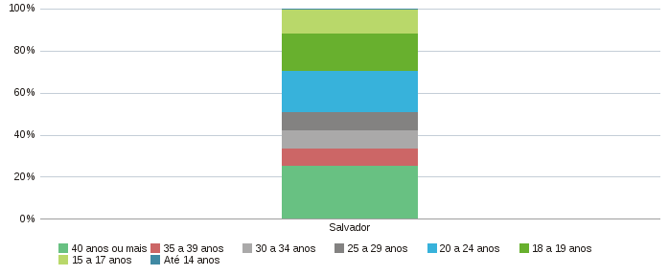 |  |  |  |  |  |  |  |  |  | 